SELECT PROVINCE
EN - APPLICATION CHART
Select Province: Choissisez votre province: | ON

EN - SELL SHEET (4D)
 | Current Labor Rates
 | Taux de main d'oeuvre en cours
 | AB | $162.00
EN - SELL SHEET (Si)
 | BC | $168.00
 | MB | $155.00
 | NB | $130.00
 | NL | $130.00
 | NS | $130.00
FR - CHARTE D'APPLICATION
 | ON | $150.00 | ON
 | PEI | $125.00
 | QC | $140.00
FR - FICHE DE VENTE (4D)
 | SK | $155.00
 | YT | $168.00

FR - FICHE DE VENTE (Si)

All published prices, trim specifications, and availability are subject to change without prior notice.
Tout prix, spécifications de versions et disponibilté d'accessoires publiés sont sujets à changer sans pré-avis.

26MY_Passport_APP_EN

Honda Internal | Honda Accessories
 | Model Name | Passport
 | Model Year | 2026
 | S = Standard (accessory comes standard on this trim)
 | T = Tire Size Change (the size of the accessory wheel is smaller/larger than the OE Wheel. Customer will require new tires to fit these wheels.)
 | E = Exchange Standard Equipment (the size of the accessory wheel is the same size as the OE wheel and therefore they can use the OE tire.)
 | N/A = Not Applicable (accessory cannot be applied to this trim)

 |  |  |  |  |  | Province
 | 1.0 Packages and Kits |  |  |  |  | ON
 | Description | Part Number | Dealer Net | List Price | FRT | Installed Price |  |  |  |  | Comments
 |  |  |  |  |  |  | TrailSport | TrailSport Blackout | TrailSport Touring | Trailsport Touring Blackout
26PAS-PROPK | Protection Package | 26PAS-PROPK | $297.00 | $550.00 | 0.2 | $580.00 | • | • | • | •
08P17-3BM-120A | All Season Mats (TrailSport logo) | 08P17-3BM-120A
08U45-3BM-100 | Cargo Tray | 08U45-3BM-100

26PAS-PROPKA | Protection Package Advance | 26PAS-PROPKA | $645.30 | $1,075.50 | 0.8 | $1,195.50 | • | • | • | • | 10% Discount applied
08P17-3BM-120A | All Season Mats (TrailSport logo) | 08P17-3BM-120A
08U45-3BM-100 | Cargo Tray | 08U45-3BM-100
08U35-3BM-310 | Cargo Cover | 08U35-3BM-310
08P00-3BM-100 | Splash Guards | 08P00-3BM-100

26PAS-BLK-EMB | Black Emblem Set | 26PAS-BLK-EMB | $187.20 | $312.30 | 0.9 | $447.30 | • | S | • | S | 10% Discount applied
08F20-3BM-100 | Black Emblem Passport | 08F20-3BM-100
08F20-3BM-100B | Black Emblem H Front & rear | 08F20-3BM-100B

26PAS-TOW-PK1 | Towing Package 1 | 26PAS-TOW-PK1 | $213.75 | $343.90 | 0.0 | $343.90 | • | • | • | • | 5% Discount applied
08L92-3BM-100A | Trailer Hitch Ball Mount | 08L92-3BM-100A
08L92-S9V-300G | Trailer Hitch Ball - 1-7/8" | 08L92-S9V-300G
08L92-SJC-300A | Trailer Hitch Locking Pin | 08L92-SJC-300A

26PAS-TOW-PK2 | Towing Package 2 | 26PAS-TOW-PK2 | $213.75 | $343.90 | 0.0 | $343.90 | • | • | • | • | 5% Discount applied
08L92-3BM-100A | Trailer Hitch Ball Mount | 08L92-3BM-100A
08L92-S9V-300H | Trailer Hitch Ball - 2" | 08L92-S9V-300H
08L92-SJC-300A | Trailer Hitch Locking Pin | 08L92-SJC-300A

26PAS-RUGPK | Rugged Package | 26PAS-RUGPK | $1,620.00 | $2,552.00 | 1.9 | $2,837.00 | • | • | • | • | Promotional 20% discount available for a limited time.
08P17-3BM-120A | All Season Mats (TrailSport logo) | 08P17-3BM-120A
08U45-3BM-100 | Cargo Tray | 08U45-3BM-100
08P00-3BM-100 | Splash Guards | 08P00-3BM-100
08P46-3BM-100 | Front Scuff Plate | 08P46-3BM-100
08L33-3BM-100A | Rock Slider | 08L33-3BM-100A

26PAS-COLD | Cold Weather Package | 26PAS-COLD | $224.20 | $394.00 | 1.2 | $574.00 | • | • | • | • | 5% Discount applied
08T44-SNA-302 | Engine Block Heater | 08T44-SNA-302
31670-BMS-004H | Optimate 12V Auto Battery Charger/Maintainer | 31670-BMS-004H

 | 2.0 Wheels and Wheel Accessories
 | Description | Part Number | Dealer Net | List Price | FRT | Installed Price |  |  |  |  | Comments
 |  |  |  |  |  |  | TrailSport | TrailSport Blackout | TrailSport Touring | Trailsport Touring Blackout
08W18-3BM-100 | 18" Retro Alloy Wheel White | 08W18-3BM-100 | $2,072.00 | $3,288.00 | 1.6 | $3,528.00 | • | • | • | • | Priced as a set of 4 wheels. Tires sold separately.
08W42-TK4-301 | Wheel Locks - Chrome | 08W42-TK4-301 | $91.00 | $152.00 | 0.2 | $182.00 | • | • | • | •
08W42-TG7-301A | Wheel Locks - Black | 08W42-TG7-301A | $85.00 | $140.00 | 0.2 | $170.00 | • | • | • | •
08W42-PL4-100A | Wheel Lug Nuts, Black | 08W42-PL4-100A | $165.00 | $275.00 | 0.3 | $320.00 | • | • | • | •

 | 3.0 Exterior
 | Description | Part Number | Dealer Net | List Price | FRT | Installed Price |  |  |  |  | Comments
 |  |  |  |  |  |  | TrailSport | TrailSport Blackout | TrailSport Touring | Trailsport Touring Blackout
08P46-3BM-100 | Front Scuff Plate | 08P46-3BM-100 | $389.00 | $617.00 | 0.6 | $707.00 | • | • | • | •
08L33-3BM-100A | Rock Slider | 08L33-3BM-100A | $1,191.00 | $1,832.00 | 0.6 | $1,922.00 | • | • | • | • | Cannot be installed with Running Boards
08L33-3BM-100 | Running Boards | 08L33-3BM-100 | $936.00 | $1,337.00 | 0.6 | $1,427.00 | • | • | • | • | Cannot be installed with Rocker Slider
08P00-3BM-100 | Splash Guards | 08P00-3BM-100 | $114.00 | $190.00 | 0.5 | $265.00 | • | • | • | •
08P05-3BM-100 | Body Side Moulding | 08P05-3BM-100 | $124.00 | $207.00 | 0.4 | $267.00 | • | • | • | •
08P48-T90-100A | Door Handle Film | 08P48-T90-100A | $39.00 | $65.00 | 0.4 | $125.00 | • | • | • | •
08P20-T90-100 | Door Edge Film | 08P20-T90-100 | $52.00 | $87.00 | 0.4 | $147.00 | • | • | • | •
08R04-T90-100 | Door Visor | 08R04-T90-100 | $258.00 | $430.00 | 0.6 | $520.00 | • | • | • | •
PASEMBLEM | Emblems
08F20-3BM-100 | Black Emblem Passport | 08F20-3BM-100 | $145.00 | $242.00 | 0.3 | $287.00 | • | • | • | •
08F20-3BM-100B | Black Emblem H Front & rear | 08F20-3BM-100B | $63.00 | $105.00 | 0.6 | $195.00 | • | S | • | S
08L92-3BM-100A | Trailer Hitch Ball Mount | 08L92-3BM-100A | $91.00 | $152.00 | 0.0 | $152.00 | • | • | • | •
08L92-SJC-300A | Trailer Hitch Locking Pin | 08L92-SJC-300A | $106.00 | $163.00 | 0.0 | $163.00 | • | • | • | •
08L92-S9V-300G | Trailer Hitch Ball - 1-7/8" | 08L92-S9V-300G | $28.00 | $47.00 | 0.0 | $47.00 | • | • | • | •
08L92-S9V-300H | Trailer Hitch Ball - 2" | 08L92-S9V-300H | $28.00 | $47.00 | 0.0 | $47.00 | • | • | • | •
08Z04-SCV-110B | Hatch Tent | 08Z04-SCV-110B | $477.00 | $681.00 | 0.0 | $681.00 | • | • | • | •
08L04-3BM-300 | Crossbars | 08L04-3BM-300 | $258.00 | $430.00 | 0.3 | $475.00 | • | • | • | •
08LXX-E09-XXXX | Roof Attachments
08L08-3BM-100 | Roof Platform | 08L08-3BM-100 | $932.00 | $1,331.00 | 0.6 | $1,421.00 | • | • | • | •
08L07-E09-101 | Roof Bicycle Attachment - Frame mount | 08L07-E09-101 | $383.00 | $547.00 | 0.4 | $607.00 | • | • | • | • | Requires Roof Rails & Crossbars.
08L07-E09-300A | Bicycle Attachment - Fork Mount | 08L07-E09-300A | $292.00 | $487.00 | 0.4 | $547.00 | • | • | • | •
08L03-E09-300C | Roof Ski/Snowboard Attachment | 08L03-E09-300C | $415.00 | $692.00 | 0.2 | $722.00 | • | • | • | •
08L05-E09-100 | Roof Surfboard Attachment | 08L05-E09-100 | $207.00 | $345.00 | 0.4 | $405.00 | • | • | • | •
08L09-E09-101 | Roof Kayak Attachment | 08L09-E09-101 | $430.00 | $717.00 | 0.4 | $777.00 | • | • | • | •
08L20-E09-300B | Roof Box Short | 08L20-E09-300B | $799.00 | $1,332.00 | 0.2 | $1,362.00 | • | • | • | •
08L20-E09-300A | Roof Box, Long | 08L20-E09-300A | $875.00 | $1,458.00 | 0.2 | $1,488.00 | • | • | • | •
08L20-E09-101C | Roof Basket | 08L20-E09-101C | $571.00 | $952.00 | 0.4 | $1,012.00 | • | • | • | •

 | 4.0 Interior
 | Description | Part Number | Dealer Net | List Price | FRT | Installed Price |  |  |  |  | Comments
 |  |  |  |  |  |  | TrailSport | TrailSport Blackout | TrailSport Touring | Trailsport Touring Blackout
08P17-3BM-120A | All Season Mats (TrailSport logo) | 08P17-3BM-120A | $210.00 | $350.00 | 0.1 | $365.00 | • | • | • | •
08U45-3BM-100 | Cargo Tray | 08U45-3BM-100 | $120.00 | $200.00 | 0.1 | $215.00 | • | • | • | •
08U35-3BM-310 | Cargo Cover | 08U35-3BM-310 | $273.00 | $455.00 | 0.1 | $470.00 | • | • | • | • | Cannot be used in conjunction with Cargo Shelf / Table
08P42-3BM-100 | Seat Back Protector | 08P42-3BM-100 | $123.00 | $205.00 | 0.2 | $235.00 | • | • | • | •
08U35-3BM-300A | Separation Barrier | 08U35-3BM-300A | $621.00 | $1,035.00 | 0.4 | $1,095.00 | • | • | • | •
08Z03-3BM-300 | Utility Panel | 08Z03-3BM-300 | $171.00 | $285.00 | 0.3 | $330.00 | • | • | • | •
08L96-3BM-300 | Cargo Net | 08L96-3BM-300 | $58.00 | $97.00 | 0.1 | $112.00 | • | • | • | •
08Z05-3BM-100 | Cargo Shelf / Table | 08Z05-3BM-100 | $575.00 | $958.00 | 0.5 | $1,033.00 | • | • | • | • | Cannot be used in conjunction with Cargo Cover.
08P04-3BM-100 | Door Sill Protection Film | 08P04-3BM-100 | $115.00 | $192.00 | 0.4 | $252.00 | • | • | • | •
08U20-S9V-101 | Soft Cargo Organizer | 08U20-S9V-101 | $86.00 | $143.00 | 0.0 | $143.00 | • | • | • | •
08U25-S5D-106 | Ashtray | 08U25-S5D-106 | $39.00 | $65.00 | 0.0 | $65.00 | • | • | • | •
08U08-3BM-100 | Tool Organizer | 08U08-3BM-100 | $105.00 | $175.00 | 0.0 | $175.00 | • | • | • | •

 | 5.0 Electrical
 | Description | Part Number | Dealer Net | List Price | FRT | Installed Price |  |  |  |  | Comments
 |  |  |  |  |  |  | TrailSport | TrailSport Blackout | TrailSport Touring | Trailsport Touring Blackout
08V30-3BM-300 | Cargo Light | 08V30-3BM-300 | $83.00 | $138.00 | 0.1 | $153.00 | • | • | • | •
76400-T90-A01 | Homelink Rearview Mirror | 76400-T90-A01 | $343.03 | $571.71 | 1.0 | $721.71 | • | • | • | •
08T44-SNA-302 | Engine Block Heater | 08T44-SNA-302 | $145.00 | $242.00 | 1.2 | $422.00 | • | • | • | •
31670-BMS-004H | Optimate 12V Auto Battery Charger/Maintainer | 31670-BMS-004H | $91.00 | $152.00 | 0.0 | $152.00 | • | • | • | •
31670-BMS-LEAD | Optimate Battery Lead | 31670-BMS-LEAD | $18.00 | $26.00 | 0.0 | $26.00 | • | • | • | •

 | 6.0 Paint Pens
 | Description | Part Number | Dealer Net | List Price | FRT | Installed Price |  |  |  |  | Comments
 |  |  |  |  |  |  | TrailSport | TrailSport Blackout | TrailSport Touring | Trailsport Touring Blackout
TUCH-NH883P-A1 | Platinum White Pearl (NH-883P) | TUCH-NH883P-A1 | $13.00 | $21.50 | 0.0 | $21.50 | • | • | • | •
TUCH-NH797M-A1 | Modern Steel Metallic (NH-797M) | TUCH-NH797M-A1 |  |  |  |  | • | N/A | • | N/A
TUCH-NH731P-A1 | Crystal Black Pearl (NH-731P) | TUCH-NH731P-A1 |  |  |  |  | • | • | • | •
TUCH-R580M-A1 | Radiant Red Metallic II (R-580M) | TUCH-R580M-A1 |  |  |  |  | • | • | • | •
TUCH-YR585-A1 | Sunset Orange (YR-585) | TUCH-YR585-A1 |  |  |  |  | N/A | N/A | • | •
TUCH-G545M-A1 | Ash Green Metallic (G-545M) | TUCH-G545M-A1 |  |  |  |  | N/A | N/A | • | •

TUCH-NEEDLES | Find Sanding Needles | TUCH-NEEDLES | $9.50 | $15.75 | 0.0 | $15.75 | • | • | • | • | Quantity of 5.
TUCH-STICKS | Fine Sanding Sticks | TUCH-STICKS | $2.45 | $4.00 | 0.0 | $4.00 | • | • | • | • | Quantity of 5.
TUCH-TIPS | Paint Pen Replacement Tips | TUCH-TIPS | $13.75 | $23.00 | 0.0 | $23.00 | • | • | • | • | Quantity of 25.

 | Publication Date: | All published prices, trim specifications, and availability are subject to change without prior notice.
 | 2025-10-23 | Red Pricing = Promotional Pricing - offered for a limited time only and on a first come, first serve basis.

26MY_Passport_SELL_EN
26MY Honda Passport
200

POPULAR ACCESSORIES
20
150 | 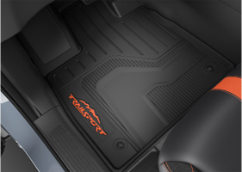 |  |  |  |  | 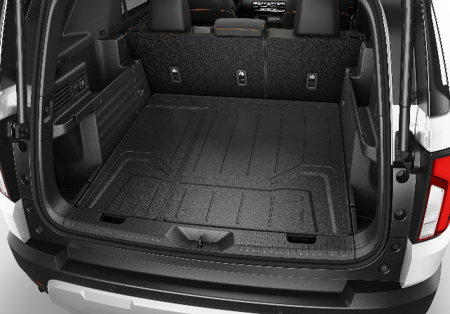 |  |  |  | 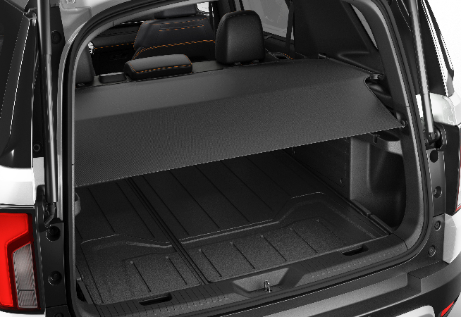

20 | All Season Mats (TrailSport logo) |  |  |  |  | Cargo Tray |  |  |  |  | Cargo Cover
20 | $365 | $1.66 | /wk * | (6.99%) |  | $215 | $0.98 | /wk * | (6.99%) |  | $470 | $2.14 | /wk * | (6.99%)

150 | 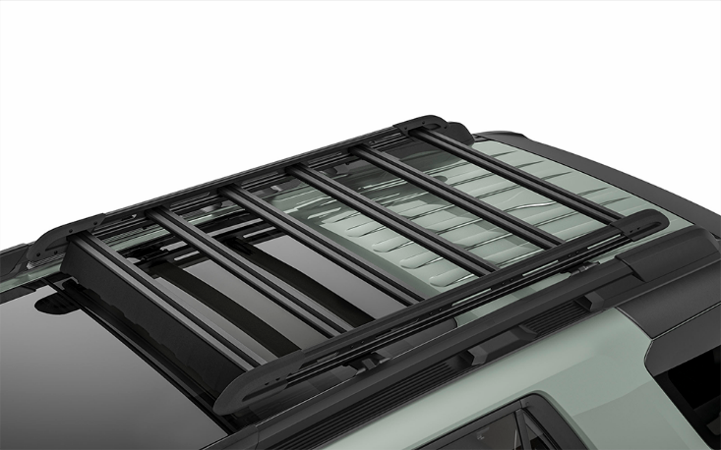 |  |  |  | 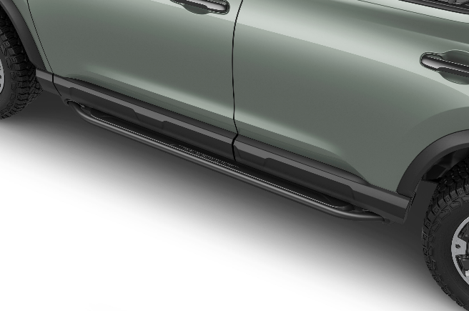 |  |  |  |  |  | 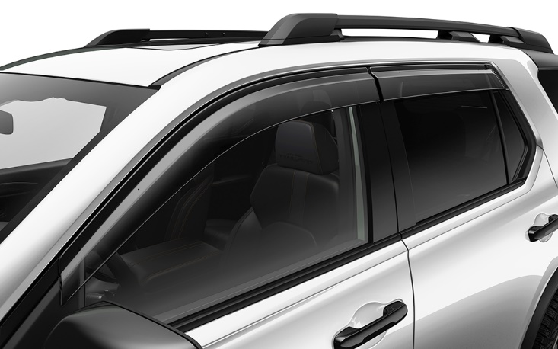

20 | Roof Platform |  |  |  |  | Running Boards |  |  |  |  | Door Visor
50 | $1,421 | $6.48 | /wk * | (6.99%) |  | $1,427 | $6.51 | /wk * | (6.99%) |  | $520 | $2.37 | /wk * | (6.99%)

150 | 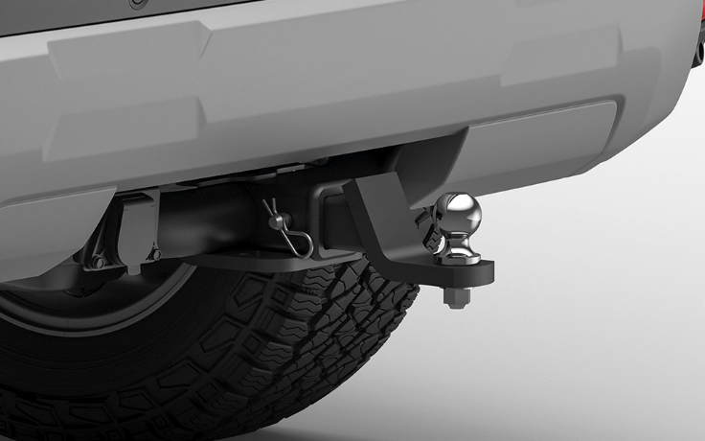 |  |  |  |  | 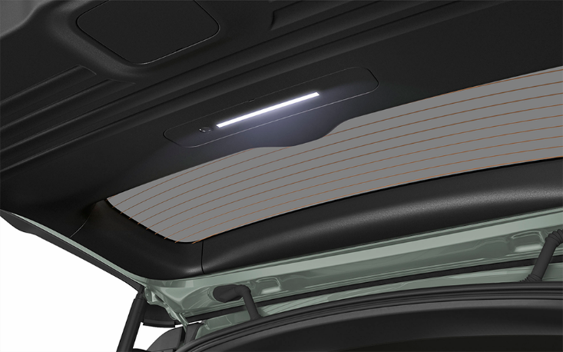 |  |  |  |  | 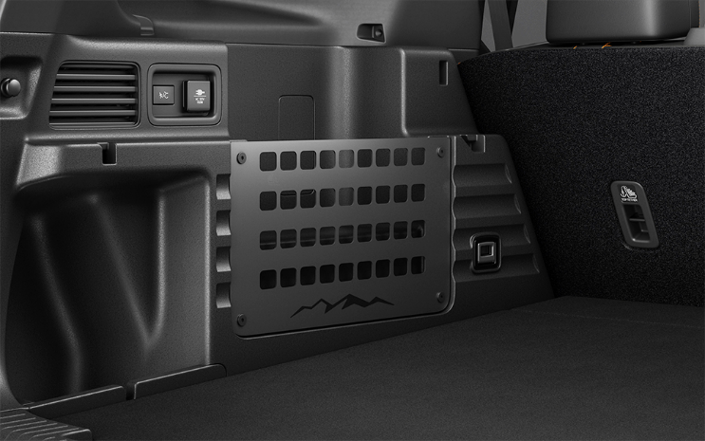

20 | Towing Package |  |  |  |  | Cargo Light |  |  |  |  | Utility Panel
50 | $344 | $1.57 | /wk * | (6.99%) |  | $153 | $0.70 | /wk * | (6.99%) |  | $330 | $1.50 | /wk * | (6.99%)

 | Genuine Honda Accessories purchased with a new Honda vehicle include a 3 year / 60,000 km manufacturer's warranty.
 | Vehicle accessories purchased after vehicle sale include a 1 year / 20,000km manufacturer's warranty.
20 | *Prices shown include the cost of installation.
60 | *For informational purposes only. Weekly amounts shown are estimated payments based on a 60 month finance contract at 6.99% APR (including the cost of installation). Applicable taxes and fees are extra. Accessories cannot be financed on their own and must be financed through Honda Canada Finance Inc., on approved credit, in conjunction with a Honda vehicle. Representative finance example: $350.00 financed at 6.99% APR equals $1.60 weekly for 60 months. 260 weekly payments required. Cost of borrowing is $64.80 for a total obligation of $414.80. Actual payment amounts will vary based on APR, finance contract term and cost of the applicable accessories. Conditions apply. See your Honda dealer for full details.
 | *More customized weekly payment options & accessories can be seen on Honda.ca - Build & Price
20
18 | (6.99%) | 0.0699
7.5 | 12 | 8 | 8 | 10 | 8.5 | 12 | 8 | 8 | 10 | 8.5 | 12 | 8 | 8 | 10 | 7.5
Publication Date: | 2025-10-23 | All published prices, trim specifications, and availability are subject to change without prior notice. |  |  |  |  |  |  |  |  |  |  |  | Province | ON

26MY_Passport_SELL_FR
26MY Honda Passport
200

ACCESSOIRES POPULAIRES
20
150 |  |  |  |  |  |  |  |  |  |  | 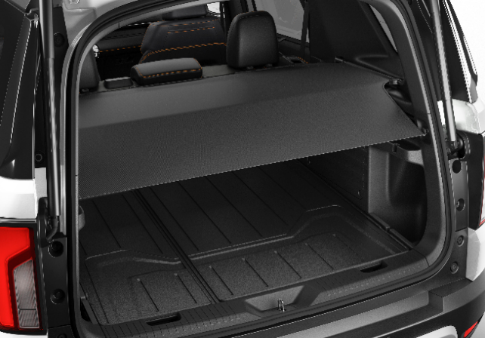

20 | Tapis toutes saisons (logo TrailSport) |  |  |  |  | Plateau pour compartiment utilitaire |  |  |  |  | Couvre-bagages
20 | 365 $ | 1.66 $ | /wk * | (6.99%) |  | 215 $ | 0.98 $ | /wk * | (6.99%) |  | 470 $ | 2.14 $ | /wk * | (6.99%)

150 |  |  |  |  |  | 

20 | Plateforme de toit |  |  |  |  | Marchepieds |  |  |  |  | Visière de portière
50 | 1,421 $ | 6.48 $ | /wk * | (6.99%) |  | 1,427 $ | 6.51 $ | /wk * | (6.99%) |  | 520 $ | 2.37 $ | /wk * | (6.99%)

150 |  |  |  |  |  |  |  |  |  |  | 

20 | Ensemble de remorquage |  |  |  |  | Lampe pour compartiment utilitaire |  |  |  |  | Panneau utilitaire
50 | 344 $ | 1.57 $ | /wk * | (6.99%) |  | 153 $ | 0.70 $ | /wk * | (6.99%) |  | 330 $ | 1.50 $ | /wk * | (6.99%)

 | Les accessoires Honda d’origine achetés avec un véhicule Honda neuf incluent une garantie du fabricant de 3 ans ou 60 000 km.
 | Les accessoires de véhicule achetés après la vente du véhicule incluent une garantie du fabricant de 1 an ou 20 000 km.
20 | *Les prix indiqués incluent le coût d'installation.
60 | *À titre d’information seulement. Les montants hebdomadaires indiqués sont des paiements estimés basés sur un contrat de financement de 60 mois à un taux annuel en pourcentage (TAP) de 6,99 % (coût d’installation compris). Taxes et frais applicables en sus. Les accessoires ne peuvent être financés seuls et doivent être financés par l’entremise de Honda Canada Finance Inc., sur approbation de crédit, conjointement avec un véhicule Honda. Exemple de financement représentatif : Un montant de 350,00 $ financé à un TAP de 6,99 % équivaut à un paiement hebdomadaire de 1,60 $ pendant 60 mois. 260 paiements hebdomadaires sont requis. Le coût d’emprunt est de 64,80 $, pour une obligation totale de 414,80 $. Le montant réel des paiements variera en fonction du TAP, de la période du contrat de financement et du coût des accessoires applicables. Certaines conditions s’appliquent. Veuillez visiter votre concessionnaire Honda pour obtenir tous les détails.
 | *Vous pouvez voir d’autres options de paiements hebdomadaires personnalisés ainsi que des accessoires sur le site Honda.ca – Configuration et prix.
20
18 | (6.99%) | 0.0699
7.5 | 12 | 8 | 8 | 10 | 8.5 | 12 | 8 | 8 | 10 | 8.5 | 12 | 8 | 8 | 10 | 7.5
Date de publication: | 2025-10-23 | Tout prix, spécifications de versions et disponibilté d'accessoires publiés sont sujets à changer sans pré-avis. |  |  |  |  |  |  |  |  |  |  |  | Province | ON

